Aguacate
Td (min) | 60 |  |  | n | 11 | n | 11
D (kg) | 3232 |  |  | s | 6 | Tsu | 0.08 | Tiempo real | 7.2
T (min/kg) | 0.018564356436 |  |  | H | 8 | Q | 54.54 | Tiempo planeado | 8
T(seg/kg) | 1.1138613861 |  |  | Rp | 3232 | Tc | 4.3 | A | 0.9
 |  |  |  | PC | 155136 | Tno | 0.08
 |  |  |  |  |  | MLT | 2581.502
 |  |  |  |  |  |  |  | RE | 0.97
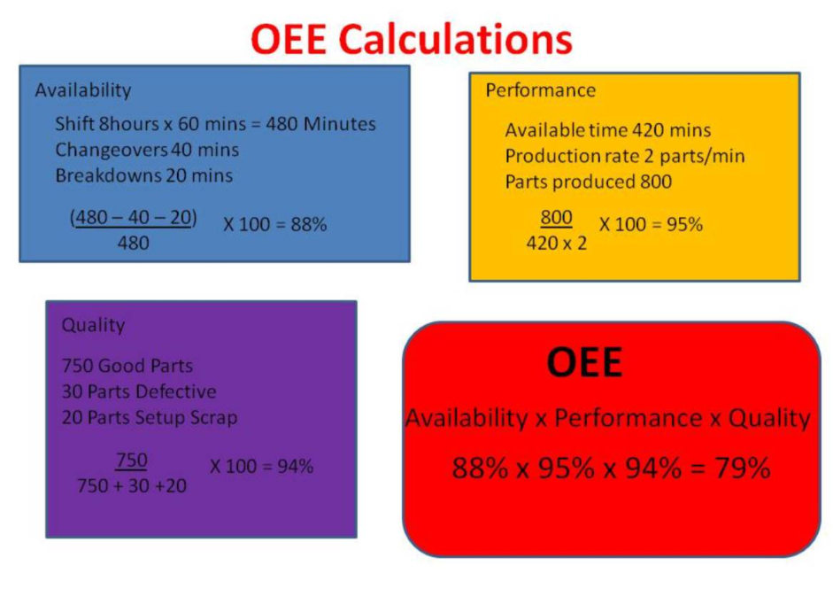
 |  |  |  |  |  |  |  | SE | 0.9
 |  |  |  |  |  |  |  | PE | 0.873

 | KPI AGUACTE
 | Takt time (T) | min/kg | 0.01856 |  |  |  |  | Q | 0.9
 | Takt time (T) | seg/kg | 1.113 |  |  |  |  | OEE | 0.70713
 | Tasa de produccion (Rp) | kg/h | 3232
 | Capacidad de produccion (PC) | KG/dia | 25856
 | Capacidad de produccion (PC) | KG/semana | 155136
 | OEE | % | 70.71

